상품제안서
샌디스크 CZ410 USB 3.0 | 상품코드: S00886

 |  |  |  |  |  |  | 02-713-8555 | www.synergygift.co.kr
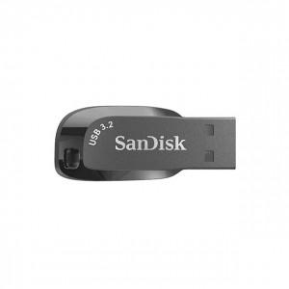 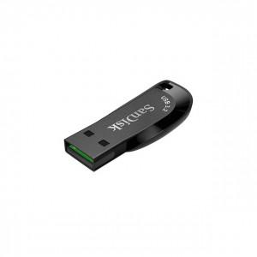 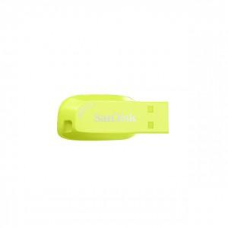

【상세/제작정보】

【인쇄/포장옵션】 | 레이저 / 포장지포장

【공급단가】 | 수량 | 100~ | 300~ | 500~ | 1,000~ | 2,000~
*VAT별도 | 32G | 15,000원 | 14,640원 | 14,040원 | 13,680원 | 13,320원
 | 64G | 19,200원 | 18,740원 | 17,970원 | 17,510원 | 17,050원
 | 128G | 29,770원 | 29,050원 | 27,860원 | 27,150원 | 26,430원
 | 256G | 56,470원 | 55,120원 | 52,860원 | 51,500원 | 50,150원

【상품 URL】 | https://www.synergygift.co.kr:443/src/goods_detail.php?gdno=14356

